準備すること
準備すること

１.freee人事労務にログインする際のパスワードを確認する
※毎日の勤怠や給与を確認する際に使用するfreee人事労務ログイン時のパスワードが必要です。 自動ログインしている方もいるかと思いますので、ご確認お願いいたします。

２.「freee経費精算」アプリのダウンロードをする
※少し前に先行して「freee会計」のアプリをダウンロードされた方が何名かいるかと思います。
freee側での変更に伴い「freee会計」アプリで経費精算ができなくなりましたので、アンインストールしていただいて大丈夫です。
※領収書をアップロードするためにカメラ機能を使用します。携帯での撮影が簡単かと思いますので、ダウンロードをお願いいたします。
アプリのマーク


３.ログインをする
メールアドレス・パスワードは「freee人事労務」にログインする時と同じものを入力してください。
 | ログイン完了後の画面
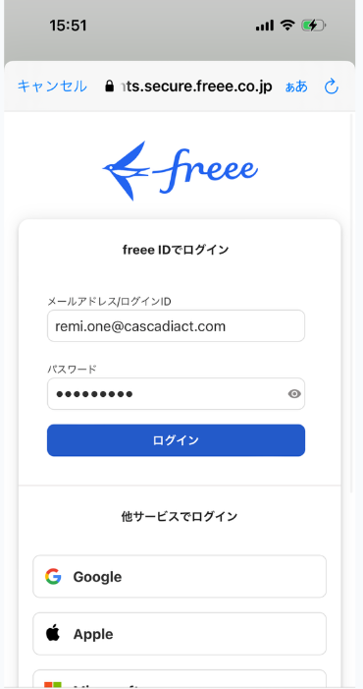
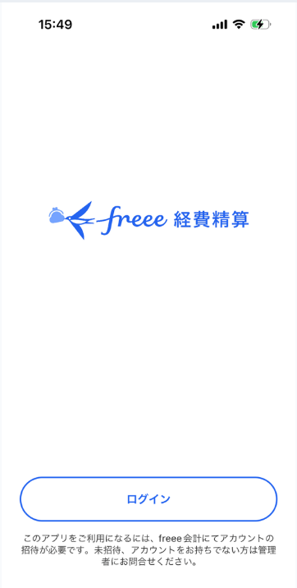
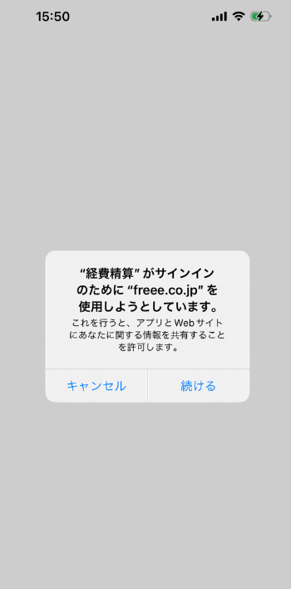
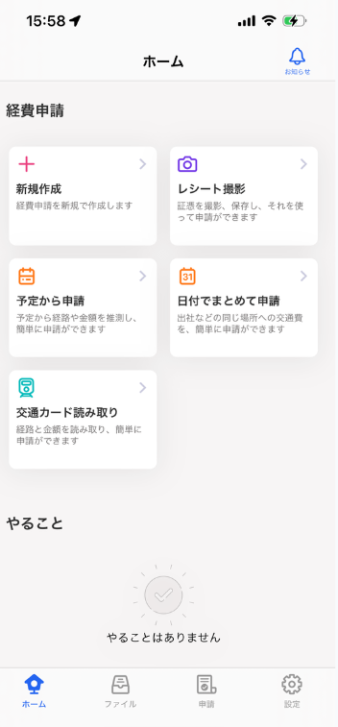

４.PCでfreee会計にログインをしてお気に入り登録しておく
freeeアカウントでログイン | freee
少しややこしいかもしれませんが、「freee経費精算」アプリは領収書やレシートの撮影をアップロードをする為に使用することがメインになるかと思います。
携帯で各種申請も可能ですが詳細内容等を入力する時があるので、PCの方がオススメです。

注意点
freeeはクラウドのシステムの為、改善されるとアプリが変わったり入力フォームが変わったりするかと思いますが、
適宜、各自で確認していただけると幸いです。

目次に戻る→

出張申請
出張申請

1. 出張することが決まったら購買申請内にある出張申請をする
※出張申請では日当代を含む立替をする予定金額を入力する（移動費・宿泊費・会食・手土産代など）

日帰りの出張については、交通費のみが発生する場合は出張申請を行う。
手土産代のみが発生する場合は、交際費申請を行う。

申請方法
①PCでfreee会計にログインをする

②上のタブから「申請」をクリック

③「各種申請」をクリック
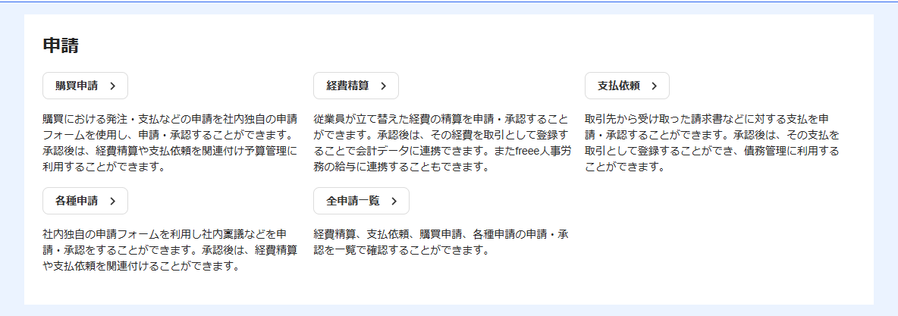

④「申請を作成」をクリック
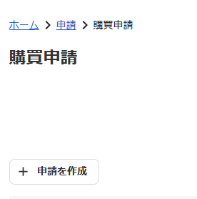

⑤「出張申請」をクリック

⑥必須項目等を入力する。
出張内容入力欄に各経費の概算金額をご入力ください。
また予約済みの交通費・宿泊費や、正確に把握できる日当代については概算金額ではなく正しい金額をご入力ください。
総合計欄には「立替える総金額」をご入力ください。

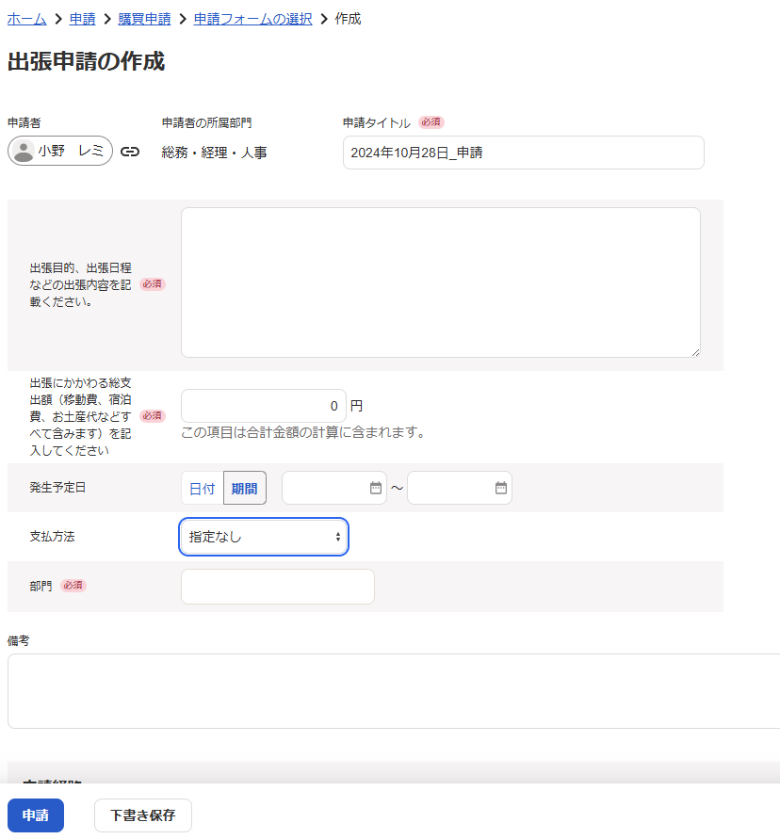
発生予定日には出張期間をカレンダーから選択してください。
マウスを当てて引っ張ると大きさ変わります
例
経費内訳
交通費（新幹線 往復36,860円込み）40,000円 ※タクシー使用予定
宿泊費（リロケーションにて予約の為立替無し）2泊＠9,500円
交際費（〇/〇会食予定） 20,000円
日当代 6,000円
60,000

内容欄の大きさは自由に変えられますので、入力しやすいように変えてください。

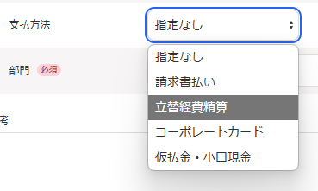

⑥-1支払方法は「立替経費精算」を選択してください。

⑥-2部門については各所属部門を選択してください。
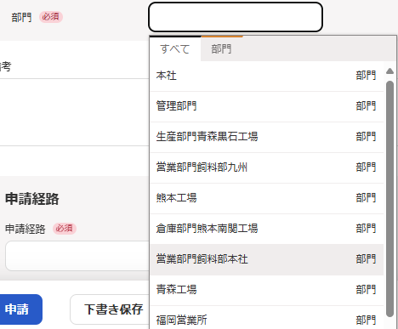

⑦申請経路を選択してください。
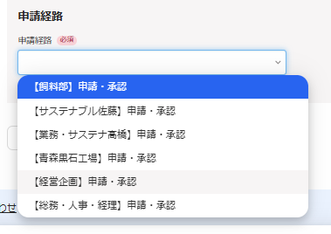

⑧入力が完了したら「申請」をクリック
※必要に応じで「下書き保存」を使用しても大丈夫です。

2. 出張時に発生したレシートや領収書を撮影し、freee経費精算で撮影しアップロードしておく
アップロード方法
①携帯の「freee経費精算」を起動して、「レシート撮影」を選択

②レシートか領収書が青く認識されたら撮影する
青く認識されていない状態でも撮影は出来ますが、AIでの読み取りが反映されない場合がございます。ご注意ください。
※初回撮影時はカメラの使用許可設定がでるかもしれません。「許可」をお願いいたします。
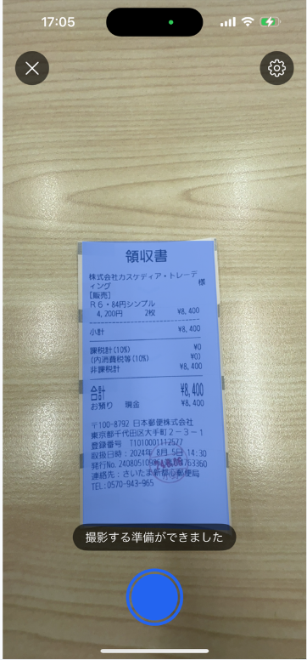

③「アップロード」を押す
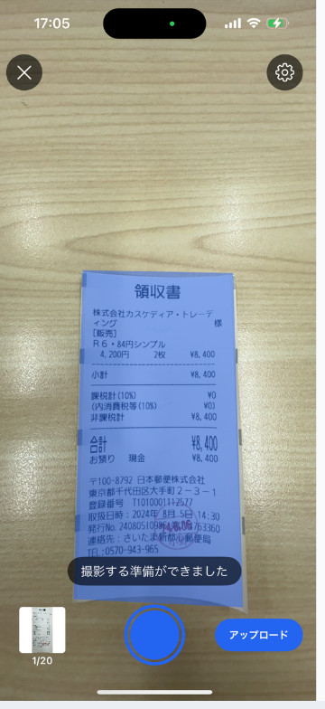

④「あとで申請」を押す
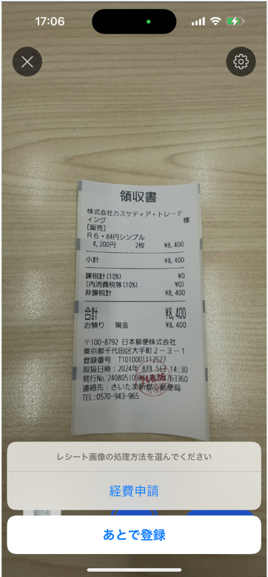

３. 宿泊を伴う時は「国内（国外）出張旅費申請書兼精算書」の作成し日当等を入力し「+補足資料」へ添付する
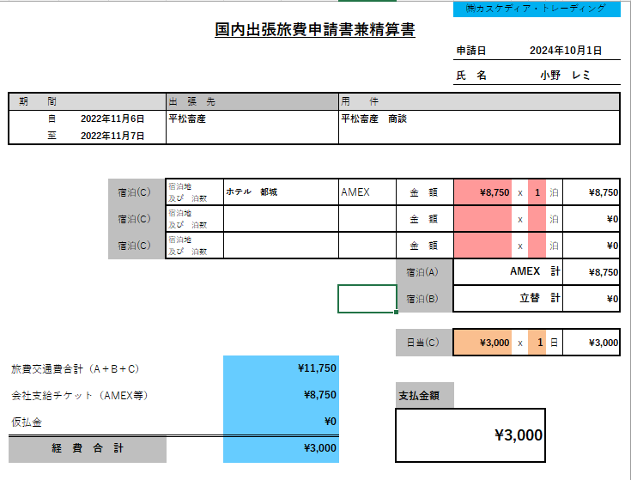

4. 申請した「出張申請」に紐づけを行いながら経費申請をしていく。
詳しくは「経費申請」sheetをご確認ください。

5. 申請内容を経理側で確認後、給与に反映される

4. 申請した「出張申請」に紐づけを行いながら経費申請をしていく。
※出張申請では出張にかかわる総支出額を入力する（移動費・宿泊費・会食・手土産代など）

交際費申請
交際費申請

1. 会食等の日程が決まり次第交際費申請を行う
申請方法
①PCでfreee会計にログインをする

②上のタブから「申請」をクリック

③「各種申請」をクリック

④「申請を作成」をクリック

⑤「交際費申請」をクリック
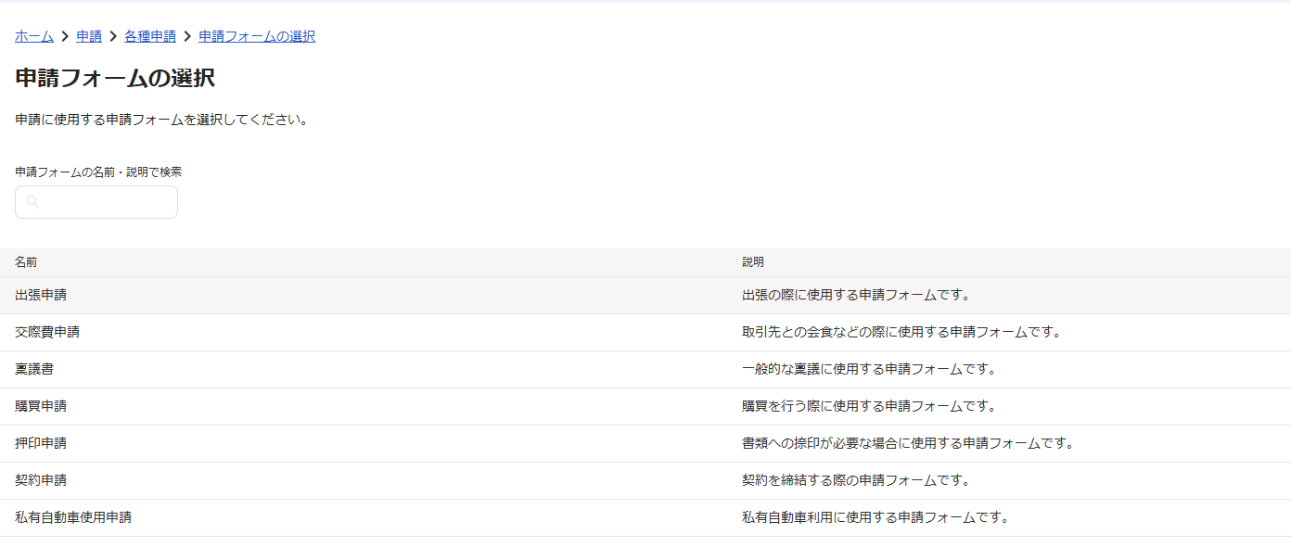

⑥必須項目等を入力する。
金額に関しては、概算金額を入力してください。
内容欄の大きさは自由に変えられますので、入力しやすいように変えてください。
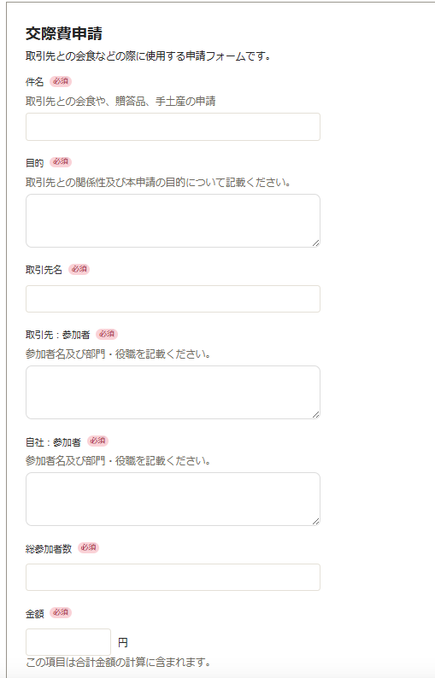
マウスを当てて引っ張ると大きさ変わります

⑦申請経路を選択してください。

⑧入力が完了したら「申請」をクリック
※必要に応じで「下書き保存」を使用しても大丈夫です。

2. 会食後、領収書を撮影する
アップロード方法
①携帯の「freee経費精算」を起動して、「レシート撮影」を選択

②レシートか領収書が青く認識されたら撮影する
青く認識されていない状態でも撮影は出来ますが、AIでの読み取りが反映されない場合がございます。ご注意ください。
※初回撮影時はカメラの使用許可設定がでるかもしれません。「許可」をお願いいたします。

③「アップロード」を押す

④「あとで申請」を押す

３. 申請した「交際費申請」に紐づけを行いながら経費申請をする
詳しくは「経費申請」sheetをご確認ください。

４. 申請内容を経理側で確認後、給与に反映される

4. 申請した「出張申請」に紐づけを行いながら経費申請をしていく。
※出張申請では出張にかかわる総支出額を入力する（移動費・宿泊費・会食・手土産代など）

稟議書
稟議書申請
※10,000円以上のものを購入する場合に使用してください。

１. 購入したいものなどの見積もりが整い次第、稟議書の作成をする
申請方法
①PCでfreee会計にログインをする

②上のタブから「申請」をクリック

③「各種申請」をクリック

④「申請を作成」をクリック

⑤「稟議書」をクリック

⑥必須項目等を入力する。
金額に関しては、概算金額を入力してください。
見積書等はファイル添付をお願いいたします。
内容欄の大きさは自由に変えられますので、入力しやすいように変えてください。
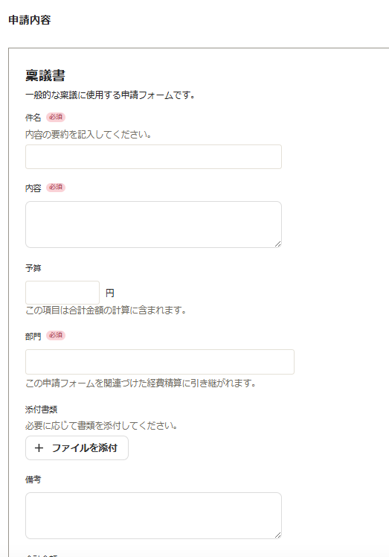
マウスを当てて引っ張ると大きさ変わります

⑦申請経路を選択してください。

⑧入力が完了したら「申請」をクリック
※必要に応じで「下書き保存」を使用しても大丈夫です。

下記の作業は立て替えで購入した場合となります。

２. 承認され、購入したら領収書をアップロードする
アップロード方法
①携帯の「freee経費精算」を起動して、「レシート撮影」を選択

②レシートか領収書が青く認識されたら撮影する
青く認識されていない状態でも撮影は出来ますが、AIでの読み取りが反映されない場合がございます。ご注意ください。
※初回撮影時はカメラの使用許可設定がでるかもしれません。「許可」をお願いいたします。

③「アップロード」を押す

④「あとで申請」を押す

３. 申請した「稟議書」に紐づけを行いながら経費申請をする
詳しくは「経費申請」sheetをご確認ください。

４. 申請内容を経理側で確認後、給与に反映される

4. 申請した「出張申請」に紐づけを行いながら経費申請をしていく。
※出張申請では出張にかかわる総支出額を入力する（移動費・宿泊費・会食・手土産代など）

購買申請
購買申請
※10,000円以下のものを購入する時に使用してください。
例：各工場や各事務所で使用する文具品の購入など

１. 購入したいものなどの見積もりが整い次第、購買申請を作成をする
申請方法
①PCでfreee会計にログインをする

②上のタブから「申請」をクリック

③「各種申請」をクリック

④「申請を作成」をクリック

⑤「稟議書」をクリック

⑥必須項目等を入力する。
金額に関しては、概算金額を入力してください。
必要に応じてファイル添付をしてください。
内容欄の大きさは自由に変えられますので、入力しやすいように変えてください。
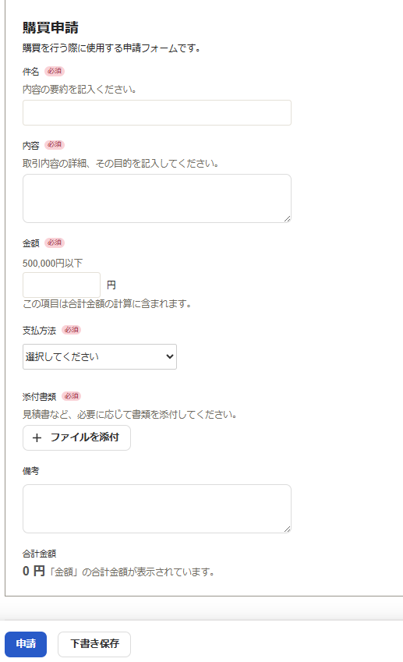
マウスを当てて引っ張ると大きさ変わります

⑦申請経路を選択してください。

⑧入力が完了したら「申請」をクリック
※必要に応じで「下書き保存」を使用しても大丈夫です。

下記の作業は立て替えで購入した場合となります。

２. 承認され、購入したら領収書をアップロードする
アップロード方法
①携帯の「freee経費精算」を起動して、「レシート撮影」を選択

②レシートか領収書が青く認識されたら撮影する
青く認識されていない状態でも撮影は出来ますが、AIでの読み取りが反映されない場合がございます。ご注意ください。
※初回撮影時はカメラの使用許可設定がでるかもしれません。「許可」をお願いいたします。

③「アップロード」を押す

④「あとで申請」を押す

３. 申請した「購買申請」に紐づけを行いながら経費申請をする
詳しくは「経費申請」sheetをご確認ください。

４. 申請内容を経理側で確認後、給与に反映される

4. 申請した「出張申請」に紐づけを行いながら経費申請をしていく。
※出張申請では出張にかかわる総支出額を入力する（移動費・宿泊費・会食・手土産代など）

経費精算
経費精算
各申請内容に対する実際に発生し、立て替えていただいた内訳の精算と紐づけ作業をします。
freeeのQ&Aに詳しいやり方が記載されていますが、弊社が主に使用する方法を共有いたします。
経費精算を申請する – freee ヘルプセンター
経費精算を事前申請と関連付ける – freee ヘルプセンター

1. 経費精算をする
申請方法
①PCでfreee会計にログインをする

②上のタブから「申請」をクリック

③「経費精算」をクリック

④必須項目を入力する。
アップロードした領収書については「領収書から経費入力」をクリックし、該当の領収書を選択すると
AIが自動で金額や支払先等の情報が読み込まれます。念のため内容のご確認お願いいたします。
申請経路は各種申請時と同じ経路を選択してください。

備考欄について、立替えをしていない経費（リロケーション予約分・トヨタレンタカー使用分）についても会社としては費用となりますので、申請経路の上にある「備考欄」にご入力ください。
必ずレシートや領収書は添付せずに備考へご入力ください。
※領収書を添付した場合、freeeが読み込んだ内容（金額）で申請をすると手出しは発生していないのに立替えた費用と一緒に振り込まれ過払いが発生してしまいます。
※また、0円での申請はエラーとなってしまい申請ができませんのでご注意ください。
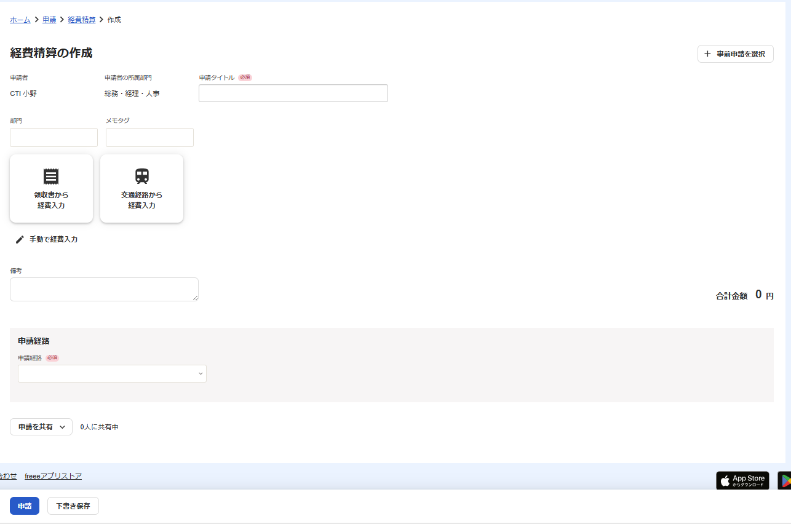

作成した申請書を添付する際は、「手動で経費入力」をクリックすると「+補足資料を追加」が選択できます。
こちらに出張精算書や私有自動車実績報告書等を添付してください。

事前に申請しているものに対しての紐づけて経費申請をする時は「+事前申請を選択」をクリックすると
申請していたものを選択することができます。
該当のものを選択し「保存」をクリックしてください。

２. 申請後、経理側で確認を行い給与に反映されます。

注意事項
領収書のアップロード前に下記内容をご確認してください。
・宛名が記入されていますか？
よく記載漏れがございます。記入をお願いいたします。

・アップロード後の領収書について
電子帳簿保存法により電子で保管がされていれば、廃棄が可能とされています。
給与に反映されるまで保管 or すぐに廃棄 どちらでも大丈夫です。
確実にアップロードされているか廃棄前にご確認ください。

押印申請
押印申請

１. 私用で捺印が必要な場合や、業務上で上長に捺印を依頼する時に申請を行う
申請方法
①PCでfreee会計にログインをする

②上のタブから「申請」をクリック

③「各種申請」をクリック

④「申請を作成」をクリック

⑤「押印申請」をクリック

⑥必須項目等を入力する。
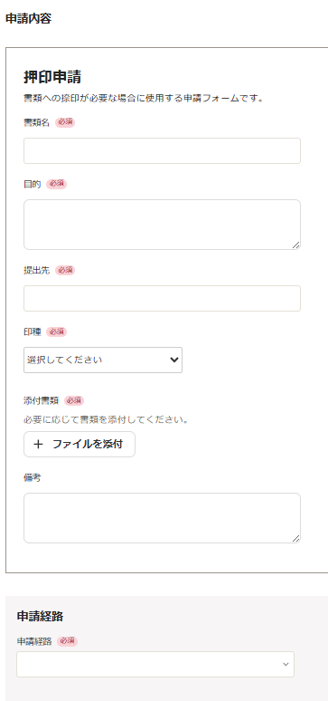

⑦申請経路を選択してください。
※現在「熊本南関工場」の申請経路は作成中です。

⑧入力が完了したら「申請」をクリック
※必要に応じで「下書き保存」を使用しても大丈夫です。

契約申請
契約申請
※承認後は今後導入予定のクラウドサイン（電子契約）での作業となります。

１. 契約書の作成をする前に契約申請を行う
申請方法
①PCでfreee会計にログインをする

②上のタブから「申請」をクリック

③「各種申請」をクリック

④「申請を作成」をクリック

⑤「契約申請」をクリック

⑥必須項目等を入力する。
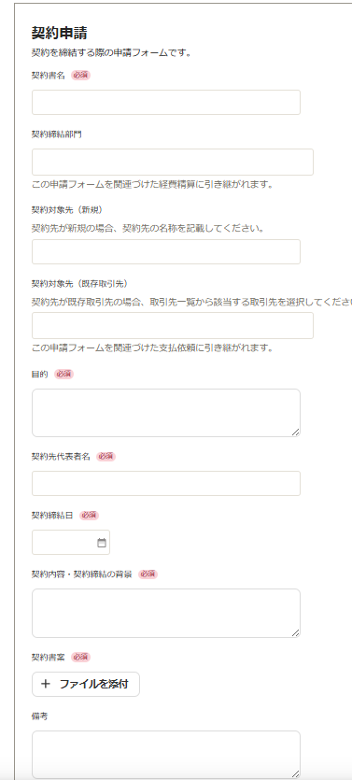

⑦申請経路を選択してください。
※現在「熊本南関工場」の申請経路は作成中です。

⑧入力が完了したら「申請」をクリック
※必要に応じで「下書き保存」を使用しても大丈夫です。

２. 承認されたらクラウドサインへ契約書の作成を行う

